WI-SAS-001
Lens Technology (ChangSha)CO.,LTD 蓝思科技(长沙)有限公司 |  | 文件名称 Document name | M3 yellow mura heating gun test SOP |  |  |  |  |  | 文件编号 Document Number |  | WI-M3-001
Jig name 治具名称 | Jig for lighting 、heating gun 点亮治具、热风枪 | Station 站点 | Heating gun test station 热风测试站 | Consumable items 使用耗材 |  |  | Gloves、mark pen、 anti-ESD ring 手套、油性笔、静电手环 |  |  | Version | 1
 |  |  |  |  |  |  |  |  |  | Page | 1 of 1
Pic.3
Pic.1
Pic.2
作业条件 | 1、操作员经过操作教育训练并且满足上岗要求 |  |  |  |  | 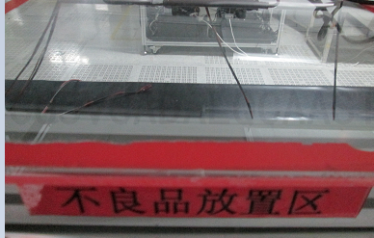 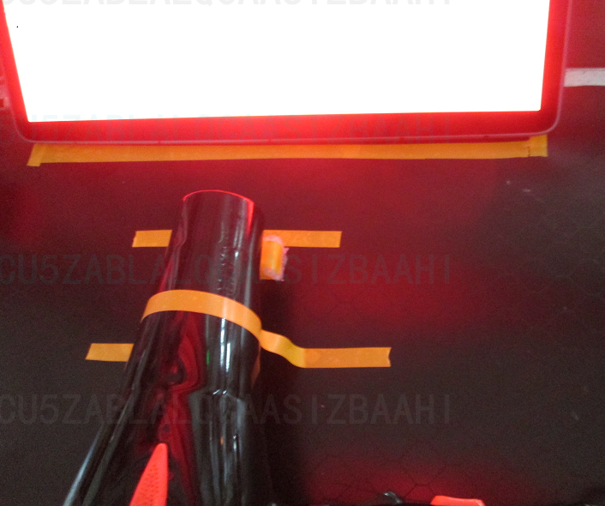 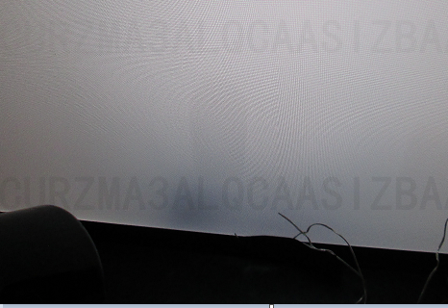 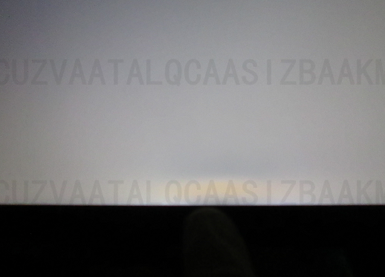 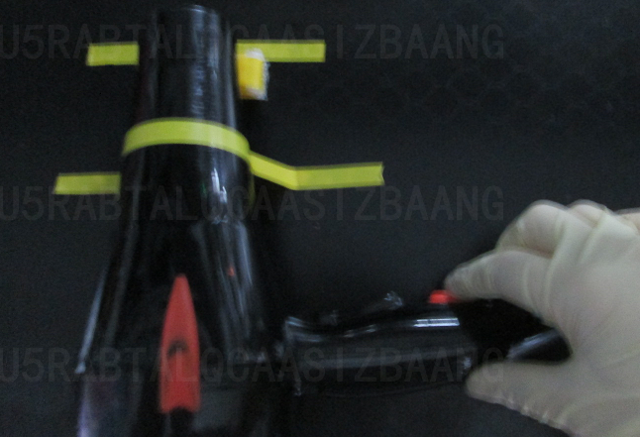 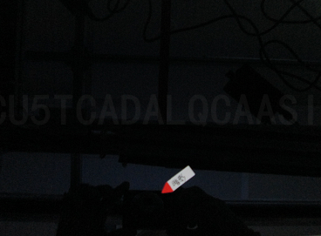 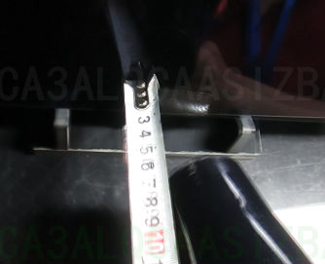 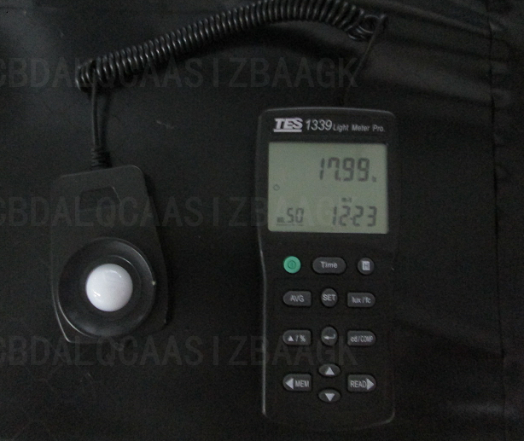 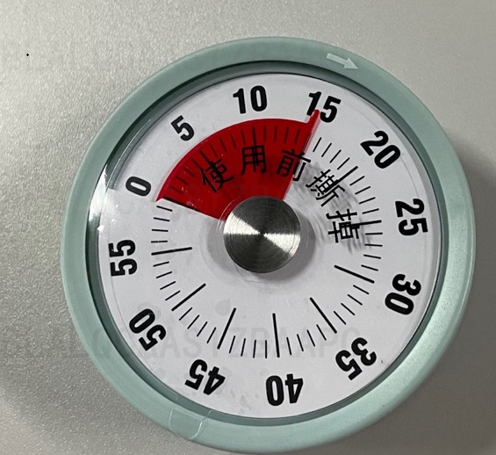
8区
 | 2、操作员必须经过安全知识宣导
80mm
 | 3、操作员熟悉基本电脑操作
 | 4、作业区域照度 ＜50Lux，温度18~24℃
Pic.4
Pic.5
Pic.6
操作步骤 | 1. 拿取1pcs 产品，将测试线与产品进行连接并打开电源开关，如图1，将产品竖立放置在指定的黄色mark区域内如图2，并撕除产品表面保护膜。
黄斑
蓝色标记
 | 2、打开热风枪开关并进行15分钟倒计时如图3，对产品进行持续吹风并确认8区是否有黄斑和暗影不良如图4
暗影
 | 3、持续对产品进行确认8区是否出现黄斑和暗影不良如图4，如发现黄斑不良则停止吹风和点亮，将产品拿出并进行标记，如图5,15分钟后的停止吹风，针对有暗影的产品进行标记放置在静置区域，将产品进行静置10min冷却
 | 4.产品按照正常的的流程进行生产，点亮站重点检验8区黄斑和阴影不良，如下流程
Pic.7
Pic.8
Pic.9
 |  |  |  |  |  |  |  |  |  |  |  | 6
温度确认
照度确认
 | 6、作业注意事项： 1、每班作业时对产品进行温度和距离的首件测试，要求吹风口离产品8区距离80±2mm如图8，吹风时采用温度探测器测量温度为80±1℃如图7，确认ok后才可以进行正常产品的热风测试 2、测试前对作业环境进行照度确认，要求照度＜50Lux 如图9 3、产品点亮热吹风时间不可＞15分钟，不良品进行标记注意与良品进行区分 4、热风测试的产品进行打点标记如图6并记录对应的SN条码用于追溯
距离确认
 | 制作：申海鸥 |  | 审核：曾小志 |  | 核准：王延龄 |  |  | 制作日期：2021.06.07

Sheet1
机壳组装
Housing Assembly
接地线
Ground Cable Assembly
G63点亮+热风测试
G63 lighting +heating gun test
静置10min
dwell 10min
FT2 测试
Function test2
点亮2测试
lighting test2
BU测试
BU test
外观检测
Cosmetic inspection
OQC
热风测试流程

机壳组装
Housing Assembly
接地线
Ground Cable Assembly
FT2 测试Function test2
点亮2测试lighting test2
BU测试
BU test
外观检验
Cosmetic inspection
OQC
正常流程

